Errores
Errores |  | Verificado |  | No esta
 |  |  |  | Revisar
Plan de trabajo | Enlazado a un editar |  |  | Regresado
 |  |  |  | Ya esta
 | No sale búsqueda de academias editar o crear. |  | 1 .- Evidencia de error: No jala las fechas en "Fecha de cumplimiento"

 | Letras: Las Ññ que se muestran en el texto se deforman y salen símbolos.

 | Al modificar no jala las fechas.

Acta | Enlazar tareas correctamente

 | Editar acta correctamente

 | Al dar de alta las fechas de los acuerdos en el acta, no los pone bien a la primera.

 | No deja crear el acta. No sale mensaje ni nada. Teoria: Puede ser error de conexión. Al Editar aparecen mas de 14 (Por error de conexiom y picarle muchas veces)

Evidencia | Agregar una sección para editarla una vez hecha.

Detalles |  | Verificado | 2.- Evidencia de error: Desde el usuario Docente: Al "Ver Academia" y querer descargar un plan de trabajo se abren 1 pestañas de plan de trabajo, cada uno diferentes. El primero es un plan y las otra es acta.

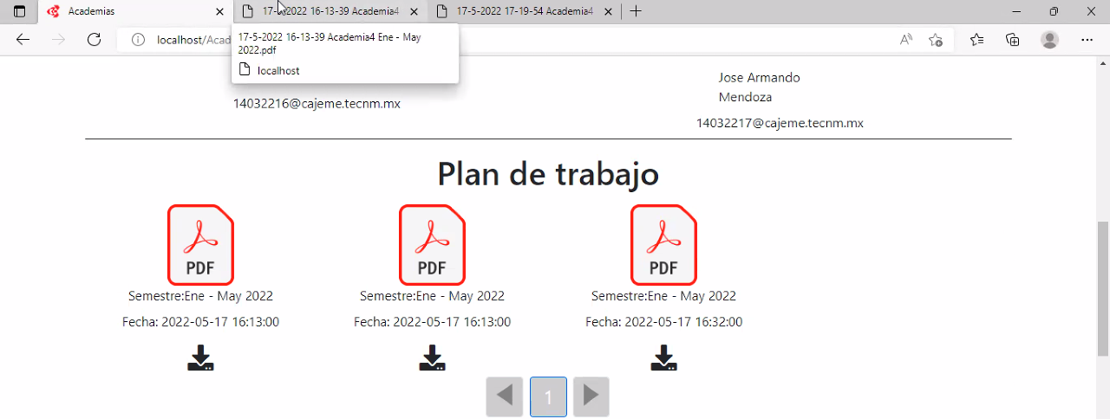
Calendario | Agregar título personalizado por el tipo de reunión.

Acta | Dar seguimiento (Listo, pero asignar nombre diferente: Editar por Seguimiento)

Carrera | Al editar una carrera y verla se elimina la foto. No sale la foto que se haya designado como portada

Academia | Al editar una Academia y verla se elimina la foto. No sale la foto que se haya designado como portada

 | Desde el usuario Docente: Al "Ver Academia" y querer descargar un plan de trabajo se abren 4 pestañas de plan de trabajo, cada uno diferentes. El primero es un plan y la otra es acta. Figura 2

Plan de trabajo | Al entrar con administrador, no se refleja para poder liberarlo.

Calendario | Se clonaron las fechas y la primera fecha propuesta en el plan de trabajo no se creó. Teoria: ocurrio por darle dos veces al generar PDF error de conexión. Al crear uno nuevo si parecen las fechas bien

Presidente | No deja editar a un docente, no sale el buscador.

 | No puede cambiar a un secretario de su academia

Acta | En la seccion de "Seguimiento de acuerdos anteriores" en la parte de "Avance" se muestra un 100% y nadie ha entregado nada. Figura 3

Modificaciones |  | Verificado
 |  |  | 4 .- Evidencia de error: Con usuario secretario al crear Acta: En el espacio de Secretario sale: Indifinido
Secretario | Poder crear actas

Nómina | La tenemos marcada de 8 caracteres y es de 6

